운영사 정산처리
운영사 정산처리 (IT_OKP_08_01)

작성자 | 작성일 | 수행자 | 수행일
김은별 | 2025.04.30 | 최효연 | 2025-06-12

테스트 대상 상세 (시나리오별 세부단계)
정산생성 => 매출확정 => 매출전송 => 매출전송이력 => 매입확정 => 매입전송 => 매입전송이력
테스트 시나리오 목적 :
OK플라자 운영사에서 정산을 생성하고 매출/매입 정산을 ERP로 전송한다.
가정 및 필요사항 :
ERP연동

시나리오 항목 CODE | 시나리오 화면경로 및 페이지 | 테스트 항목 | 테스트 사전 정보 및 입력 | 테스트 케이스 기대결과 | 실제결과 | 구분 또는 실패 여부 | PTCE | 수정사항
IT_OKP_08_01_01 | 운영사 정산관리 > 정산생성 | 정산대상(구매사) 생성 | • 정산 대상 : 구매 조직(임시) | • 정산대상 [추가] 클릭하여 정산생성 팝업 노출 • 정산대상 추가 완료 | 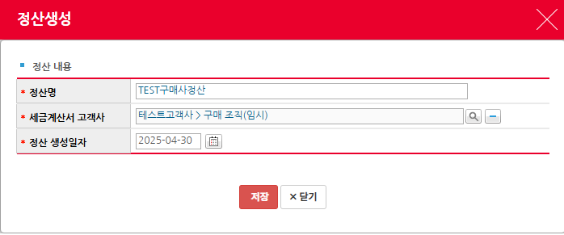 • OK • OK | OK |  | [신규] 정산명을 정산생성 후에도 해당 페이지에서 변경할 수 있도록 수정해주시면 편의성이 올라갈 거 같습니다. (현재는 생성 후 정산명에 오류가 있으면 삭제 후 다시 생성을 해야합니다.)
IT_OKP_08_01_02 |  | 정산대상 목록 생성 | • 인수완료 된 구매사 주문 | • 정산대상 목록을 조회 • [조회결과 정산생성] 클릭하여 목록을 대상에 추가 | 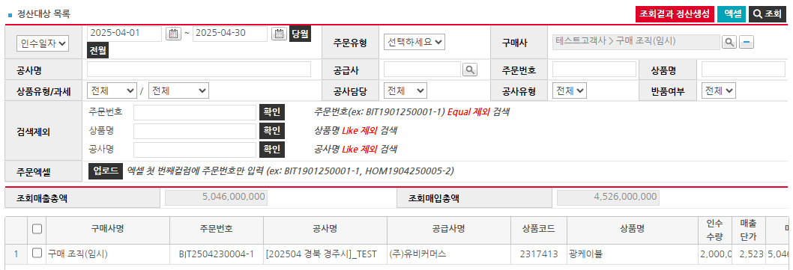 • OK • OK | 실패 해당 정산 구매사에 대한 정산대상이 조회되지 않음 실적조회 및 주문조회에서는 BIT2504230004-1주문건이 확인되나 정산생성 목록에는 나오지 않습니다. 오류로 인해 나오지 않는 주문건들이 있는지 확인이 필요해보입니다. |  | 정산생성에 오류가 없도록 처리부탁드립니다.
IT_OKP_08_01_03 | 운영사 정산관리 > 매출확정 | 매출정산 확정 | • 정산 생성완료 대상 | • 매출확정 대상 목록 조회 - 정산 생성 완료된 구매사 정산 건 • 대상을 선택 후 [매출확정] 클릭 • 매출확정 목록 확인 | • OK • OK • OK | OK (위의 테스트 실패로 다른 정산건으로 진행)
IT_OKP_08_01_04 | 운영사 정산관리 > 매출전송 | 매출정산 전송 | • 매출 확정 완료 대상 | • 매출전송 대상 목록 조회 - 매출확정 생성 완료된 구매사 정산 건 • 대상을 선택 후 [매출전송] 클릭하여 매출전송 | • OK • FAIL | ERP에서 '입력되지 않은 거래처'라고 콜백 메세지를 받아와서 전송이 불가능. ERP 담당자 확인 중. 추후 재 요청드리겠습니다. 테스트에서 제외 부탁드립니다.
IT_OKP_08_01_05 | 운영사 정산관리 > 매출전송내역 | 매출정산 내역 확인 | • 매출 전송 완료 대상 | • 매출전송 내역 조회 | • FAIL | ERP 담당자 확인 중. 추후 재 요청드리겠습니다. 테스트에서 제외 부탁드립니다.
IT_OKP_08_01_06 | 운영사 정산관리 > 매입확정 | 매입정산 확정 | • 매출 확정된 정산 대상 | • 매입확정 대상 목록 조회 - 매출확정 완료 된 정산 건 • 대상을 선택 후 [매입확정] 클릭 • 매입확정 목록 확인 | • OK • OK • OK | 성공
IT_OKP_08_01_07 | 운영사 정산관리 > 매입전송 | 매입정산 전송 | • 매입 확정 완료 대상 | • 매입전송 대상 목록 조회 - 매입확정 생성 완료된 구매사 정산 건 • 대상을 선택 후 [매입전송] 클릭하여 매입전송 | • OK • FAIL | ERP에서 '입력되지 않은 거래처'라고 콜백 메세지를 받아와서 전송 완료 불가능. ERP 담당자 확인 중. 추후 재 요청드리겠습니다. 테스트에서 제외 부탁드립니다.
IT_OKP_08_01_08 | 운영사 정산관리 > 매입전송내역 | 매입정산 내역 확인 | • 매입 전송 완료 대상 | • 매입전송 내역 조회 | • FAIL | 전송이 안되어 확인 불가능. ERP 담당자 확인 중. 추후 재 요청드리겠습니다. 테스트에서 제외 부탁드립니다.

매출병합 매출분할
매출병합/매출분할 (IT_OKP_08_04)

작성자 | 작성일 | 수행자 | 수행일
송주은 | 2025.05.15 | 최효연 | 2025-06-12

테스트 대상 상세 (시나리오별 세부단계)
정산생성 => 매출확정 => 매출병합 => 매출분할 => 매출전송
테스트 시나리오 목적 :

가정 및 필요사항 :
매출 병합은 동일한 법인 세금계산서만 병합 가능

시나리오 항목 CODE | 시나리오 화면경로 및 페이지 | 테스트 항목 | 테스트 사전 정보 및 입력 | 테스트 케이스 기대결과 | 실제결과 | 구분 또는 실패 여부 | PTCE | 수정사항
IT_OKP_08_04_01 | 운영사 : 정산관리 > 정산생성 | 매출 정산 생성 | • id : agent1 / pw : 1111 • 인수완료된 주문 | • 매출 정산생성 처리 | 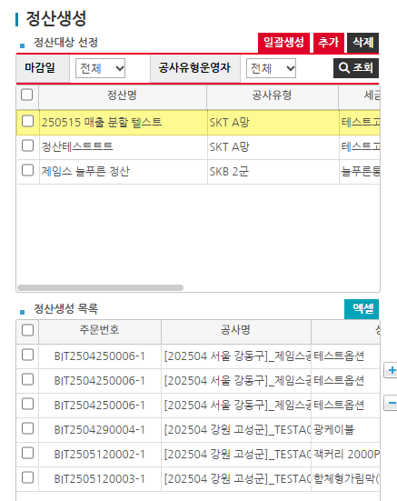 • OK | OK
IT_OKP_08_04_02 | 운영사 : 매출전송 > 매출전송 | 매출병합 처리 | • id : agent1 / pw : 1111 • 병합하고자 하는 매출row 체크 > "매출병합" 버튼 클릭 • 동일 법인 세금계산서만 병합 가능 | • 매출 병합처리 | • OK | OK
IT_OKP_08_04_03 | 운영사 : 매출전송 > 매출전송 | 매출분할 처리 | 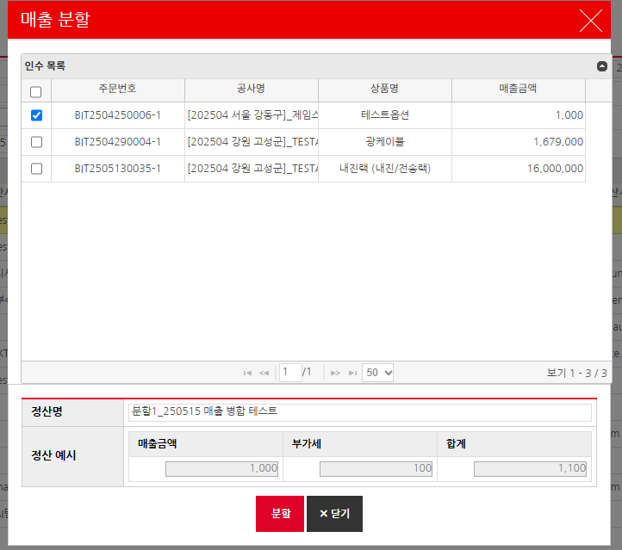 • id : agent1 / pw : 1111 • 병합하고자 하는 매출row 맨 뒤 컬럼 "비고" > "매출분할" 버튼 클릭 • 분할하고자 하는 주문 체크 후 "분할" 버튼 클릭 | • 매출 분할처리 | • OK | OK |  | [개선] 화면이 한눈에 보이지 않아 스크롤을 움직여야하는 불편함이 있습니다. 업무상 방해요소가 될 거 같아 꼭 수정이 필요합니다.
IT_OKP_08_04_04 | 운영사 : 매출전송 > 매출전송 | 매출 전송 |  | • 매출 전송 | 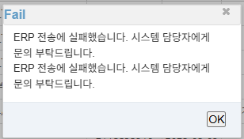 • FAIL | ERP 담당자 확인 중. 추후 재 요청드리겠습니다. 테스트에서 제외 부탁드립니다.

